新版 R3～
〔送り状不要です〕
２０２６年度 三重県立盲学校「学校公開」 参加申込書

所属等 | （あればお書きください。）
参加方法 | どちらかに○を付けてください。（ｵﾝﾗｲﾝをご希望の方はMailアドレスもお書きください）
 | 来 校（ ）
 | オンライン（ ） ( Mail; )
 |  |  | 該当するところに○印をつけてください。
参加者名 |  |  | 本人・保護者・教職員・保育士・福祉機関・行政機関
 |  |  | 本人・保護者・教職員・保育士・福祉機関・行政機関
 |  |  | 本人・保護者・教職員・保育士・福祉機関・行政機関
連絡先 | ＴＥＬ （ ） －
 | ＦＡＸ （ ） －
３限目 授業参観 10:55～11:45 | 参観をご希望のところに○印をつけてください。（複数可） ※印は準ずる教育課程の授業です
 | 小学部 | １年国語( )※ ４年算数( )※ ５年国語( ) |  | 高等部 普通科 | ２・３年体育( ) ３年音楽( ) ３年数学( )※
 | 中学部 | １年数学( ) ２年理科( )※ ３年美術( )※ ３年自活( )※ |  | 高等部 理療科 | 専保３臨床実習( )※ 本保１人体の構造( )※
４限目 11:50～12:40 | ○印をつけてください。
 | 見え方体験・当事者の話 参加( )
 | 個別相談 希望( ) （内容 ）
その他、お知りになりたいことやご質問があればお書きください。

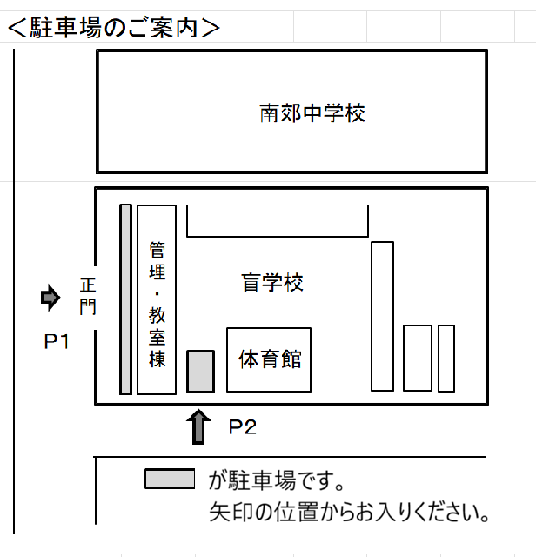

 |  |  |  | ※ 記載していただいた個人情報は、 学校公開以外には使用いたしませ ん。取得した個人情報は管理責任 者を定め、積極的な安全対策を実 施し、学校公開終了後に適正に削 除・廃棄いたします。

 |  |  |  | 《送信先》
 |  |  |  | ＦＡＸ：０５９－２３４－２１８９

 |  |  |  | 締め切り；６月２５日（木）

旧版
２０２０年度 三重県立盲学校「学校公開」 参加申し込み

参加者名
所属等 | 名称があればお書きください
 | 本人 保護者 教職員 保育士 福祉機関職員 行政機関職員 その他（ ）
 | ※該当する所に○をつけてください
連絡先 | ＴＥＬ （ ） － 所属 ・ 自宅 ・ 携帯 ・ その他（ ）
参観希望学部 | 小学部 中学部 高等部普通科 高等部・専攻科理療科 （ 個別相談の希望 ： 有（内容： ）、無
 | ※該当するところに○をつけてください
※記載していただいた個人情報は、学校公開以外には使用いたしません。取得した個人情報は管理責任者を定め積極的な安全対策を実施し、学校公開終了後に適正に削除・廃棄いたします。

 | 送信先 ＦＡＸ ： ０５９－２３４－２１８９
 | ２０２０年６月２６日(金） 締め切り
 | 〈駐車場のご案内〉
 | 南郊中学校
正門
が駐車場です。矢印の位置からお入りください。
管理・教室棟
体育館
 | Ｐ１ Ｐ２

